Trang tính1
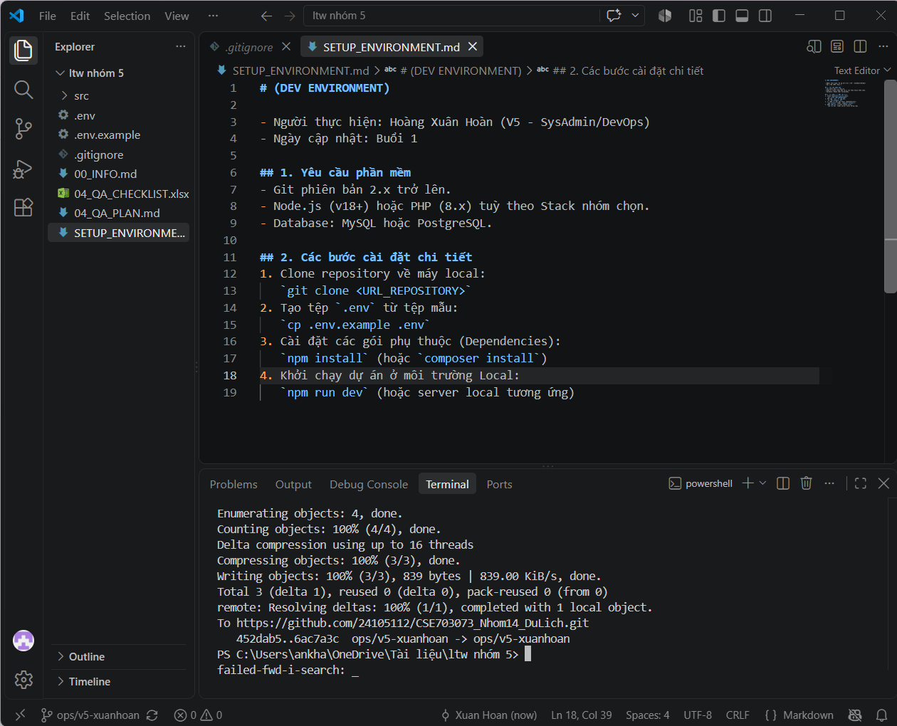
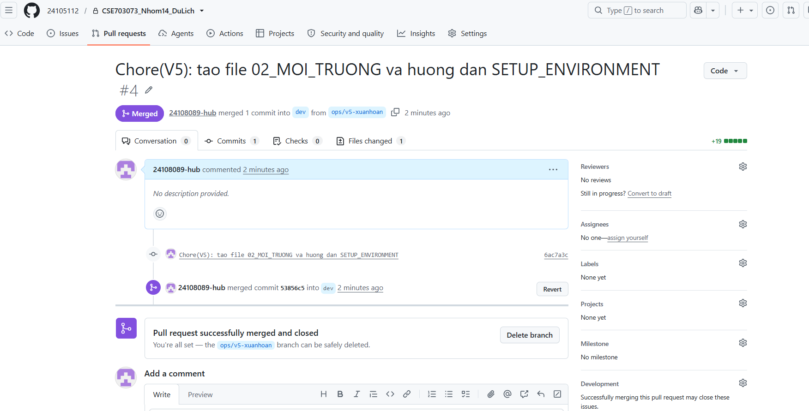
STT | Tên phần mềm / Công cụ | Phiên bản (Version) | Mục đích sử dụng | Trạng thái cài đặt
1 | Git | 2.55.0 | Quản lý mã nguồn dự án | Đã cài đặt
2 | VS Code | Latest | Trình biên soạn mã nguồn (IDE) | Đã cài đặt
3 | Node.js / PHP / Python | [Nhóm chọn, VD: Node.js v18.x] | Môi trường thực thi backend | Đã cài đặt
4 | MySQL / PostgreSQL | [Nhóm chọn, VD: MySQL 8.0] | Hệ quản trị cơ sở dữ liệu | Đã cài đặt
5 | Postman | Latest | Kiểm thử API | Đã cài đặt

